BARCODE SERIES
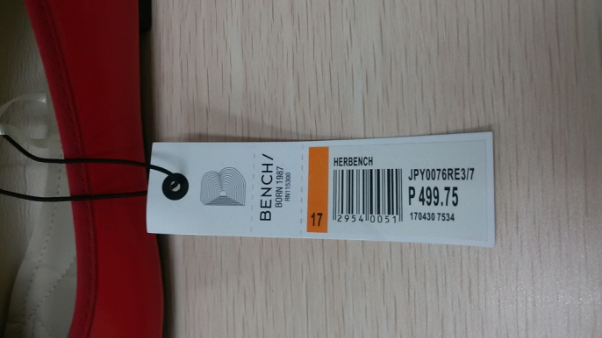
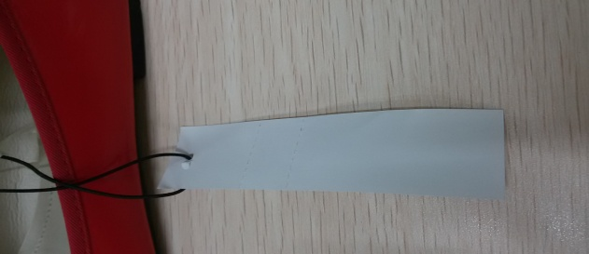
18SPL86 --- JPY0110 包装

 | 挂牌贴标设计如下，规格：5*2.5cm

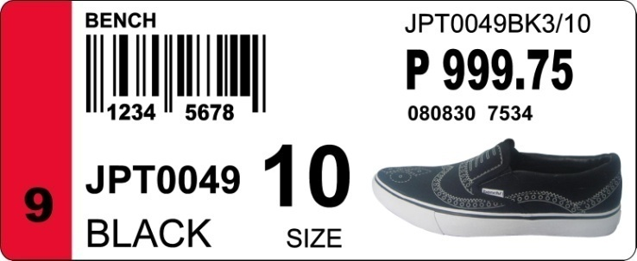
商标 |  |  |  | 鞋盒贴标设计如下，规格：9*4cm
 |  |  | 货号编码 |  | 9CM X 4CM
颜色编码 |  |  | 零售价 | 商标 |  |  |  | 货号编码

年份 |  |  |  | 颜色编码 |  |  |  | 零售价
 |  |  | 供应商编码
 |  | 交货期
 |  |  |  | 年份 |  |  |  | 供应商编码
挂牌背面不干胶贴标资料：
交货期: | 180901 |  |  | 货号
颜色编码: |  | 潘通色卡号： 354C 绿色 |  | 颜色 | 尺码 | 交货期 | 实际鞋图和颜色
供应商编码: | 7534
零售价 | 1199.75 |  |  | 鞋盒设计排版如下
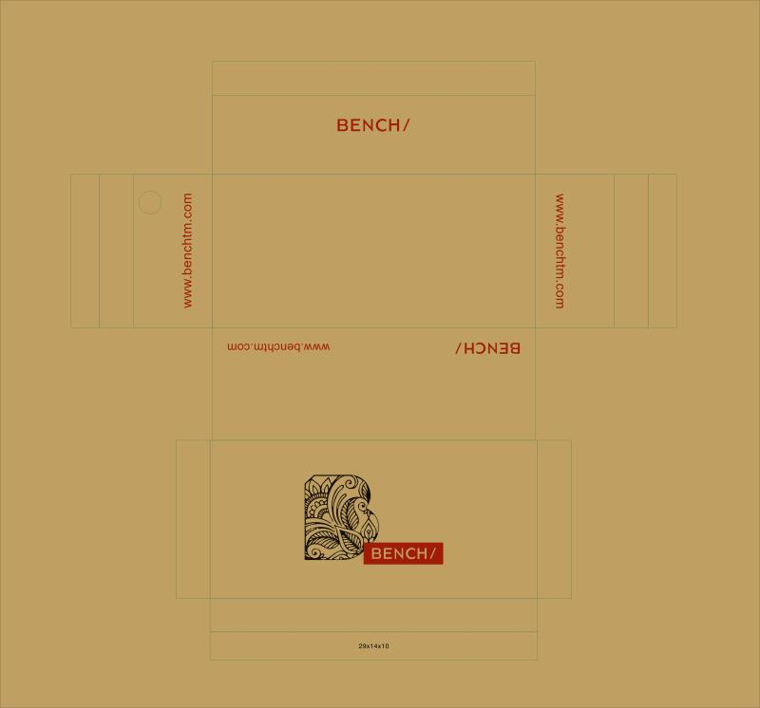
年份: | 18
商标: | HERBENCH

货号 | 颜色 | 货号编码 | 条形码编码
JPY0110 | BLACK | JPY0110BK3/5 | 30992689
JPY0110 | BLACK | JPY0110BK3/6 | 30992696
JPY0110 | BLACK | JPY0110BK3/7 | 30992702
JPY0110 | BLACK | JPY0110BK3/8 | 30992719
JPY0110 | BLACK | JPY0110BK3/9 | 30992726
JPY0110 | BLACK | JPY0110BK3/10 | 30992733

JPY0110 | WHITE | JPY0110WH3/5 | 30992740
JPY0110 | WHITE | JPY0110WH3/6 | 30992757
JPY0110 | WHITE | JPY0110WH3/7 | 30992764
JPY0110 | WHITE | JPY0110WH3/8 | 30992771
JPY0110 | WHITE | JPY0110WH3/9 | 30992788
JPY0110 | WHITE | JPY0110WH3/10 | 30992795

吊牌设计如下：大货前要排版与我司确认

